Sheet1
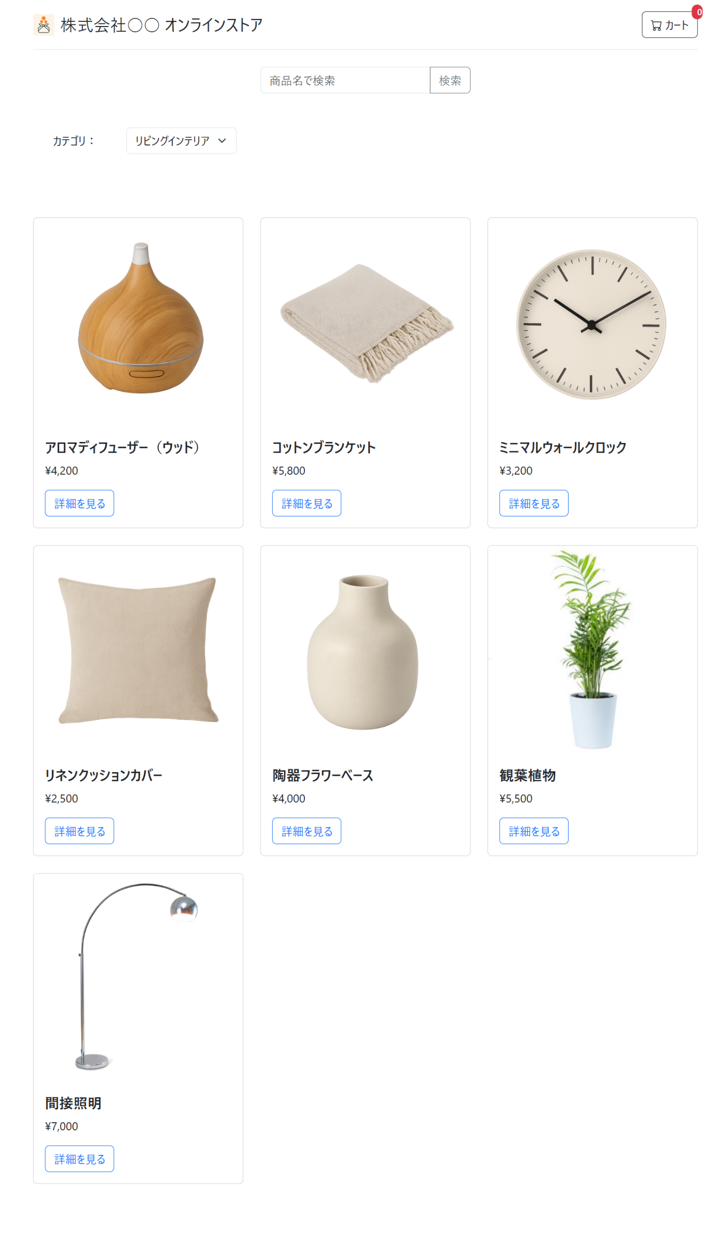
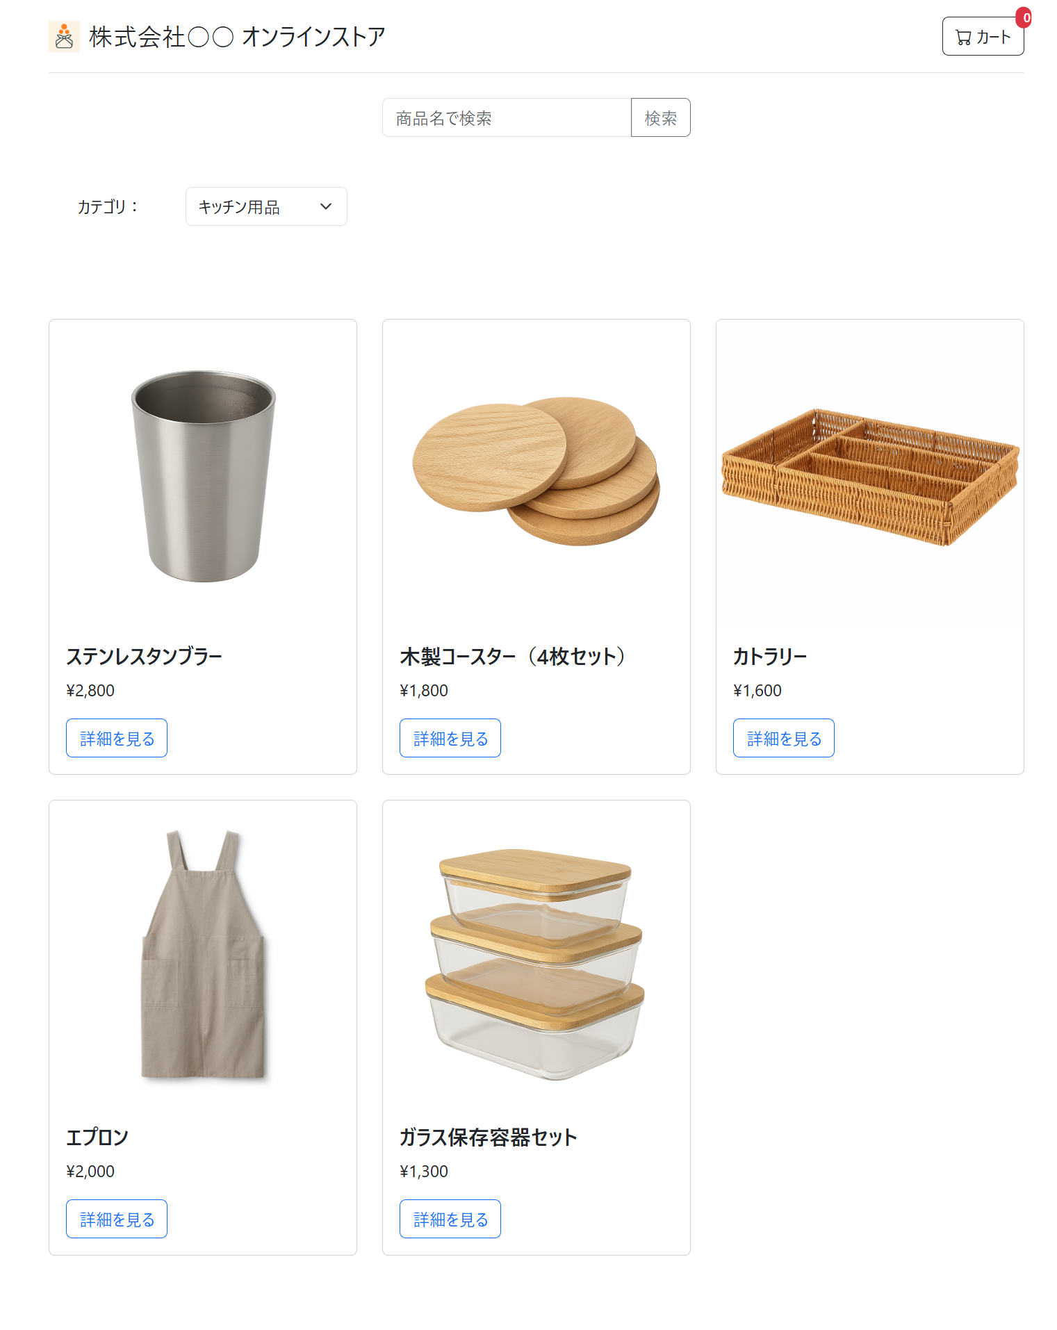

↑カテゴリ変更前 | ↓カテゴリ変更後

